Rapor Sayfası
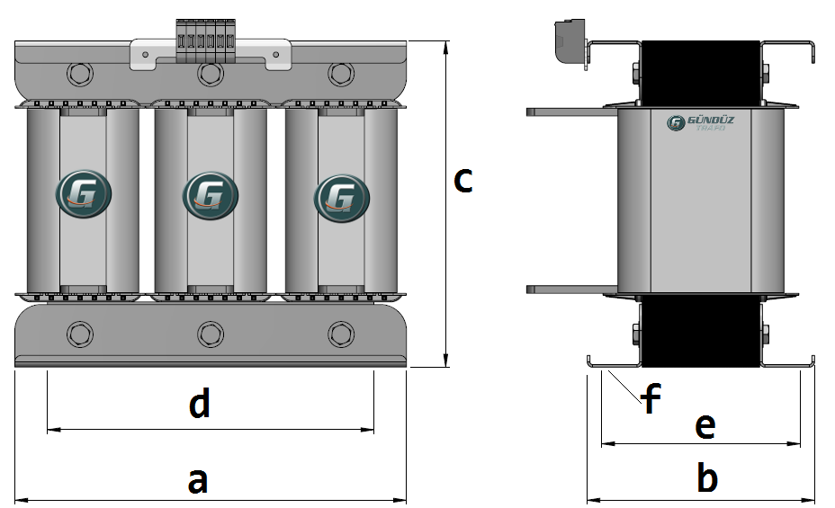
Trafo Tipi : | Oto Trafosu Trifaz Hesap Ozeti |  |  |  |  |  |  |  | Tarih : |  | 2021-05-02
Değerler
Güç : | 15000.0 VA |  |  |  |  | Primer Agirlik(Al) : | 681.62 kg |  | Karkas Ölçüleri : | 40.0 x 60.0 x 114.0
Sac kk : | 7.0 |  |  |  |  | Sekonder Agirlik(Al): |  |  | Trafo Ölçüleri : | 999.0 x 118.0 x 202.0
Sac © | 0.5 mm |  |  |  |  | Primer Agirlik(Cu) : | 0.0 kg |  | Klemens & Ayak : | TRV4M / 25.0 / 18.0 - 84 Kose
Gauss : | 11500.0 |  |  |  |  | Sekonder Agirlik(Cu) : |  |  | Sac Agirlik : | 180.18 kg (Kesme Sac)
Frekans : | 50.0 Hz |  |  |  |  | Toplam Agirlik : | Al:681.62 // Cu:0.0kg

Primer |  |  |  |  |  |  |  | Sekonder
 |  |  |  |  |  | 555.0 V ( 554.9072V )
3 NOLU KADEME:

Tel : | Al
Cap : | 0.9
Kesit : | 158.13617251
Akim : | 253.01787602
Kat : | 107
Uzunluk : | 530.560236
 |  | -- Teller --
Yuv. Tel : | 0.9 |  |  |  |  | 523 sp
Ytel Agr : | 0.91132516338
Kare Tel : |  | 12.5x9.0
Ktel Agr : |  | 161.15767169
Folyo : |  |  | 90.0x0.5
Folyo Agr : |  |  | 64.463068674
Kapton : |  |  |  |  |  | 440.0 V ( 440.3183V )
2 NOLU KADEME:
Tel : | Al
Cap : | 0
Kesit : | 12
Akim : | 19.2
Kat : | 2
Uzunluk : | 10.73718
 |  | -- Teller --
Yuv. Tel : |  |  |  |  |  | 415 sp
Ytel Agr :
Kare Tel : | 4.0x3.0
Ktel Agr : | 0.347884632
Folyo :
Folyo Agr :
Kapton : |  |  |  |  |  | 400.0 V ( 400.0V )
1 NOLU KADEME:
Tel : | Al
Cap : | 1.3
Kesit : | 1.3273228961
Akim : | 2.1237166338
Kat : | 5
Uzunluk : | 91.140114
 |  | -- Teller --
Yuv. Tel : | 1.3 |  |  |  |  | 377 sp
Ytel Agr : | 0.32662537219
Kare Tel :
Ktel Agr :
Folyo :
Folyo Agr :
Kapton :

 | IZOLASYON DEGERLERI
 | Primer Kademe |  |  |  | Tur | Ekran
 | 0.19 |  |  |  | 20 | Ø : 0.19
 | VA Kademe |  |  |  | Tur | Ekstra
 | Yok |  |  |  | Yok | Deger: 0.19
 | Primer-Sekonder |  |  |  | Tur
 | Yok |  |  |  | Yok
 | NÜVE ÖLÇÜLERİ (mm)
 | a | b | c | d | e | f
 | 260.0 mm | 999.0 mm | 218.0 mm
 | TRAFO ÖLÇÜLERİ (mm)
 | a | b | c | d | e | f
 | 999.0 mm | 118.0 mm | 202.0 mm | 999.0 mm | 94.0 mm | 0.0 mm

